图表汇总
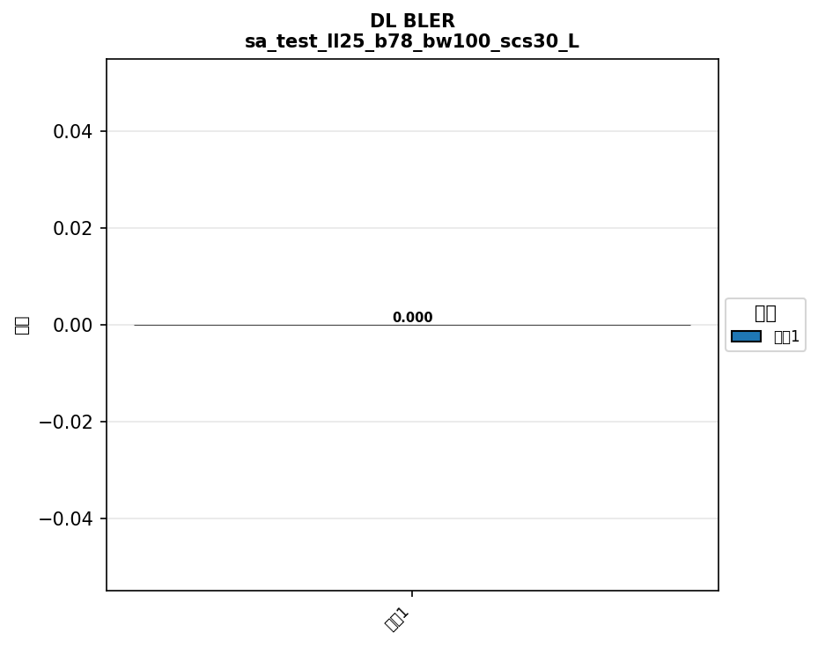

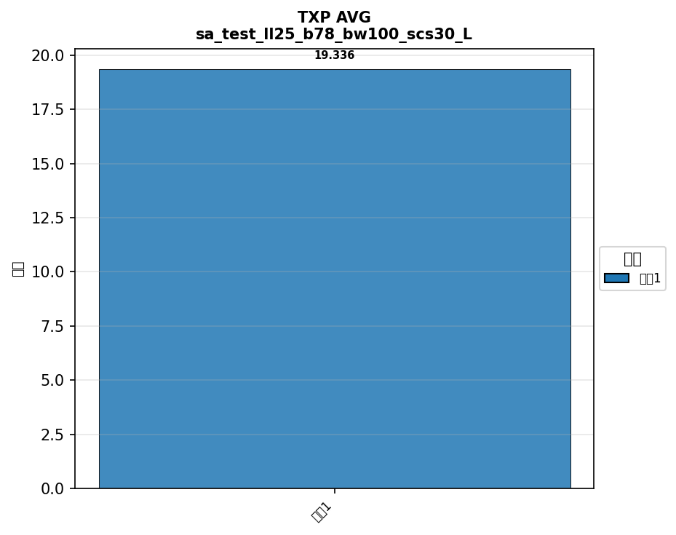
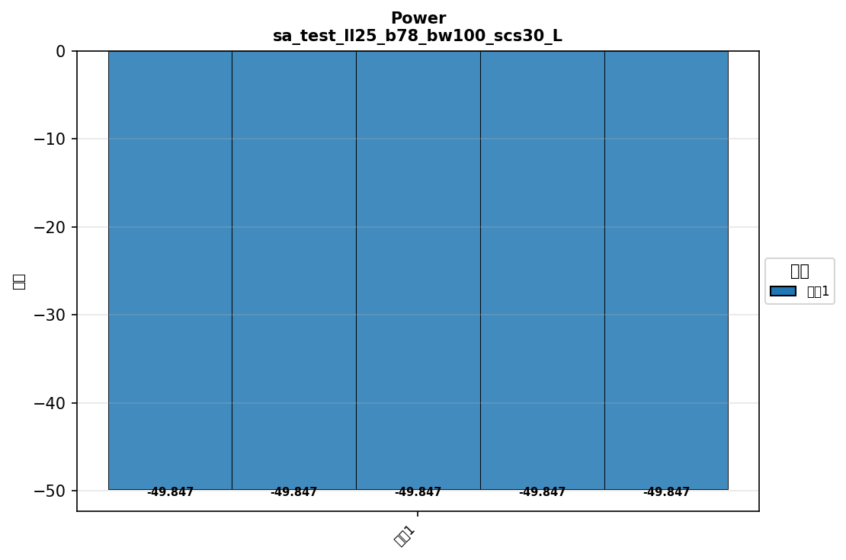
配置: sa_test_ll25_b77_bw100_scs30_LOW




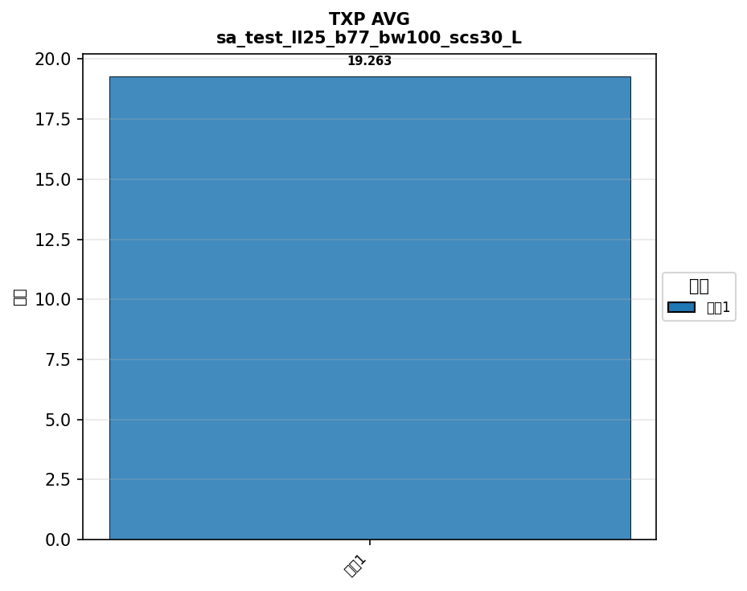

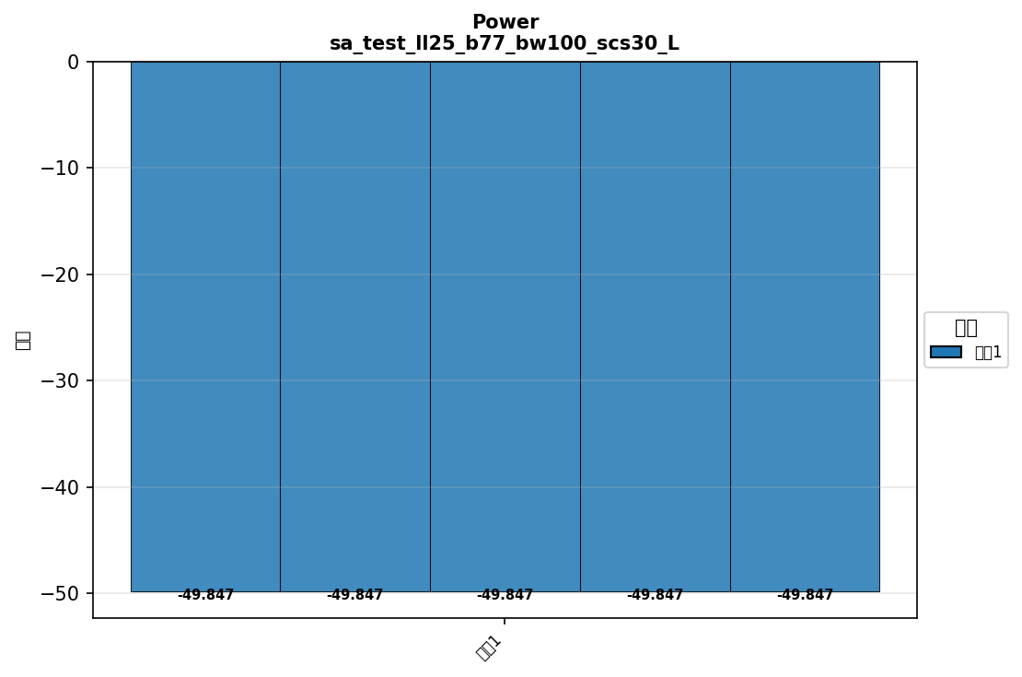

配置: sa_test_ll25_b78_bw100_scs30_LOW

横向对比
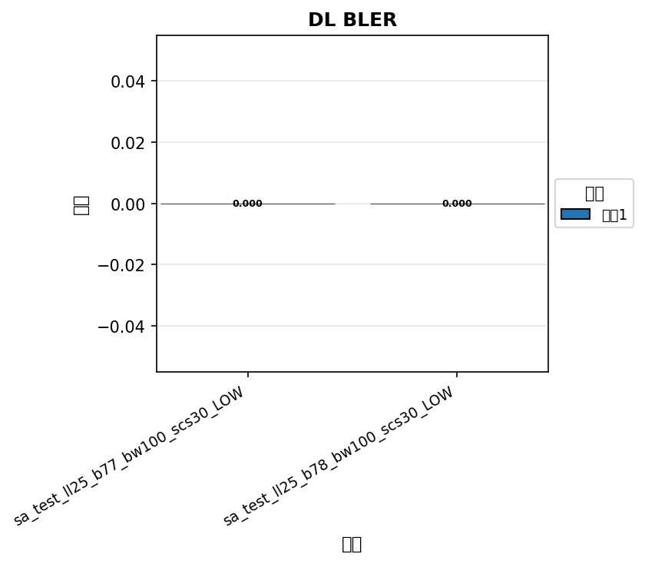

命令: DL BLER
配置数量: 2
循环数: 1



命令: UL BLER
配置数量: 2
循环数: 1

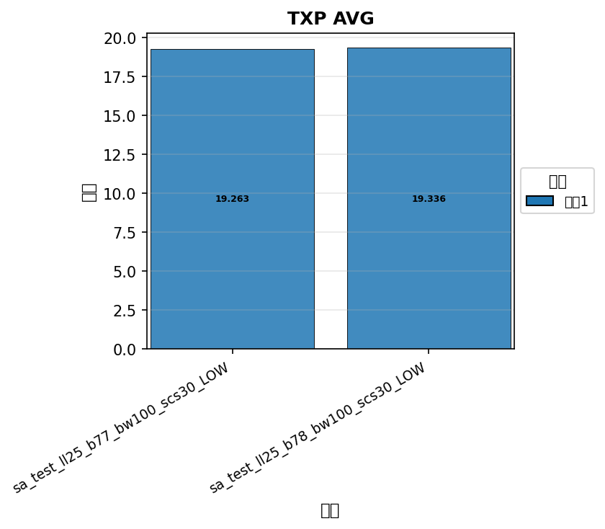

命令: TXP AVG
配置数量: 2
循环数: 1

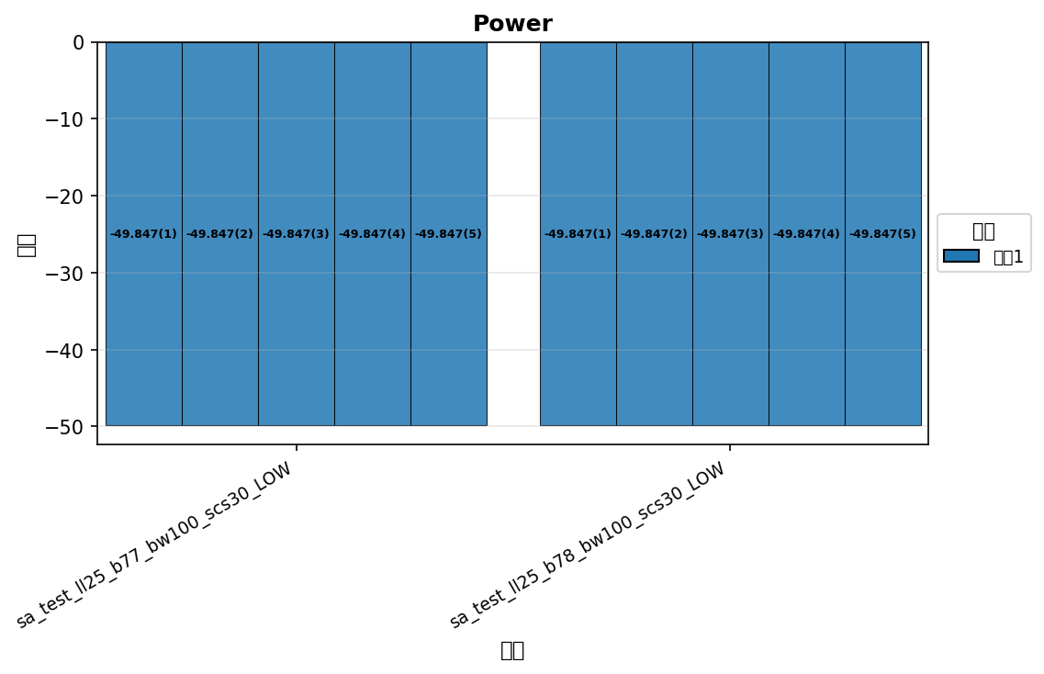

命令: Power
配置数量: 2
循环数: 1

